关系图
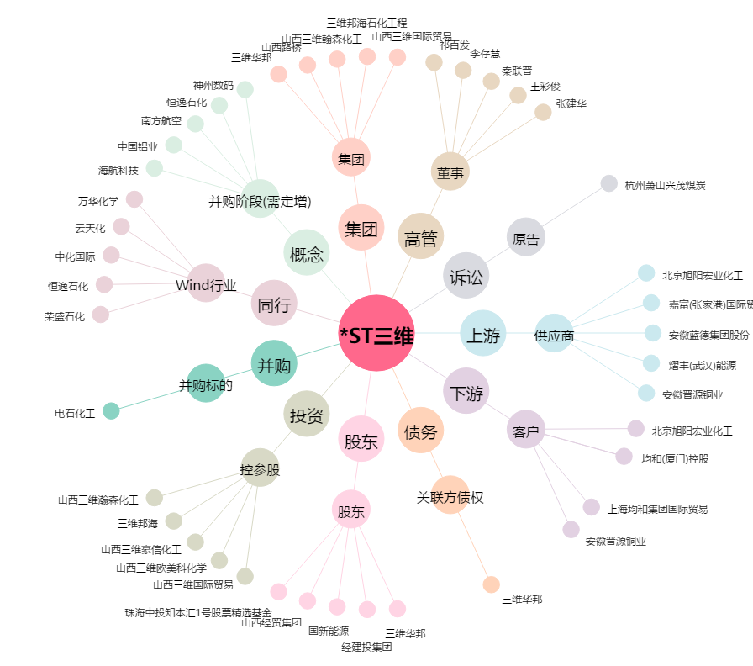
*ST三维[000755.SZ] - 关系概览图

